Sheet1
 |  | 创建俱乐部 |  | สร้างคลับ
 |  | 达到钻石VIP，并消耗80钻石可以创建俱乐部 |  | เป็นVIPเพชรและใช้จ่ายเพชร80เม็ดถึงจะสร้างคลับได้

 |  | 加入俱乐部 |  | เข้าร่วมคลับ
 |  | 1，点击俱乐部界面[加入俱乐部]按钮，选择俱乐部发出申请 |  | 1.กดปุ่ม[เข้าร่วมคลับ]ที่หน้าจอคลับ เลือกคลับและส่งคำขอเข้าร่วมคลับ
 |  | 2，点击牌局内，已经有俱乐部的玩家信息，向他的俱乐部发出申请 |  | 2.กดในห้องเกม ข้อมูลเพื่อนจะมีปุ่มคลับ ส่งคำขอเข้าร่วมคลับ

示例
图片
 |  | 俱乐部图标 |  | ไอคอนคลับ
 |  |  | 会长在牌局内拥有代表俱乐部的特殊图标 | ในห้องเกมเจ้าของคลับจะมีไอคอนพิเศษที่แสดงถึงคลับ
 |  |  | 如果同时是钻石VIP，还将拥有独特入座效果 | ในขณะเดียวกันหากเป็นVIPเพชร ยังจะมีอ๊อฟชั่นเข้านั่งลง

示例
图片
 |  |  | 管理员需要会长任命，拥有代表俱乐部的特殊图标 | แอดมินคลับ ได้รับคำสั่งจากเจ้าของคลับ มีไอคอนพิเศษที่แสดงถึงคลับ
 |  |  | 一个俱乐部的管理员数量有限，跟俱乐部等级相关 | 1คลับจะมีแอดมินจำนวนจำกัด ขึ้นอยู่กับระดับของคลับ

示例
图片
 |  |  | 成员也拥有代表俱乐部的特殊图标 | สมาชิกคลับ จะมีไอคอนพิเศษที่แสดงถึงคลับ

示例
图片
 |  | 俱乐部等级 |  | ระดับคลับ
 |  |  | 俱乐部等级由星星表示 | ระดับคลับจะมีสัญลักษณ์รูปดาวบอกระดับ
 |  |  | 等级越高，可以加入的成员数越多，管理员数越多 | ระดับยิ่งสูง สมาชิกที่เข้าร่วมได้ยิ่งมากตาม แอดมินคลับก็ยิ่งมาก
 |  |  | 高级的俱乐部可以获得更丰富的每日礼包 | ระดับคลับที่สูงจะได้รับห่อของขวัญประจำวันมากมาย

 |  | 俱乐部礼包 |  | ห่อของขวัญคลับ |  |  | 俱乐部信息 | ข้อมูลคลับ |  | 等级 | ระดับ
 |  | 根据俱乐部等级，每日8时可以获赠一定数量的每日礼包 |  | ดูตามระดับคลับ ทุกวัน20：00น.จะได้รับห่อของขวัญตามจำนวนที่กำหนด |  |  | 俱乐部成员 | สมาชิกคลับ |  | 成员 | สมาชิก
 |  | 任意成员可以购买更多的俱乐部礼包，与大家一起分享筹码和道具 |  | สมาชิกในคลับสามารถซื้อห่อของขวัญคลับได้ แบ่งปันชิปและไอเทมกับเพื่อนได้ |  |  | 俱乐部礼包 | ห่อของขวัญคลับ |  | 地区 | เขต
 |  |  |  |  |  |  | 俱乐部排行 | อันดับคลับ |  | 贡献 | ผลงาน
 |  |  |  |  |  |  |  |  |  | 账户 | บัญชี
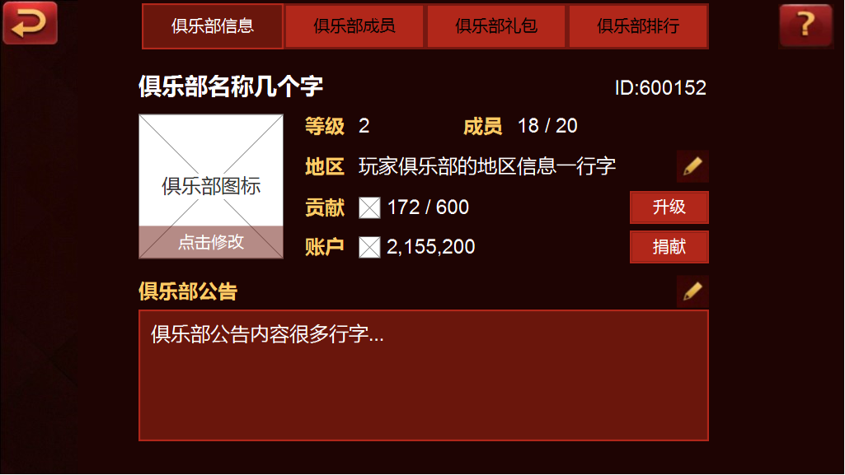
 | ชื่อคลับ และ ID |  |  |  |  |  |  |  |  | 升级 | อัพเกรด
俱乐部名称与ID
 |  |  |  |  |  |  |  |  |  | 捐献 | บริจาค

俱乐部等级越高，成员上限越多
 |  |  |  |  |  | ระดับคลับยิ่งสูง จำนวนสมาชิกยิ่งมาก

俱乐部图标
รูปไอคอนคลับ
编辑俱乐部地区
 |  |  |  |  |  | แก้ไขเขตคลับ

获取贡献以升级俱乐部
 |  |  |  |  |  | รับผลงานพร้อมอัพเกรดคลับ
ประกาศคลับสมาชิกในคลับสามารถเห็นได้ทุกคน
俱乐部公告可以让所有成员看到
捐献筹码可以获得更多贡献
 |  |  |  |  |  | บริจาคชิป รับผลงานคลับเพิ่ม

 |  |  |  |  |  | 已添加 | เพิ่มแล้ว |  | 管理员 | แอดมิน
 |  |  |  |  |  | 加为好友 | เพิ่มเป็นเพื่อน |  | 设置 | ตั้งค่า
 |  |  |  |  |  | 离开 | ออก |  | 设置管理员 | ตั้งค่าแอดมิน
 |  |  |  |  |  | 移除 | ลบออก |  | 转让俱乐部 | โอนคลับ
 |  |  |  |  |  | 会长 | เจ้าของ |  | 解散俱乐部 | ยุบคลับ
แอดมินคลับและสมาชิก |  |  |  |  |  | 管 | แอด
俱乐部管理员与成员上限
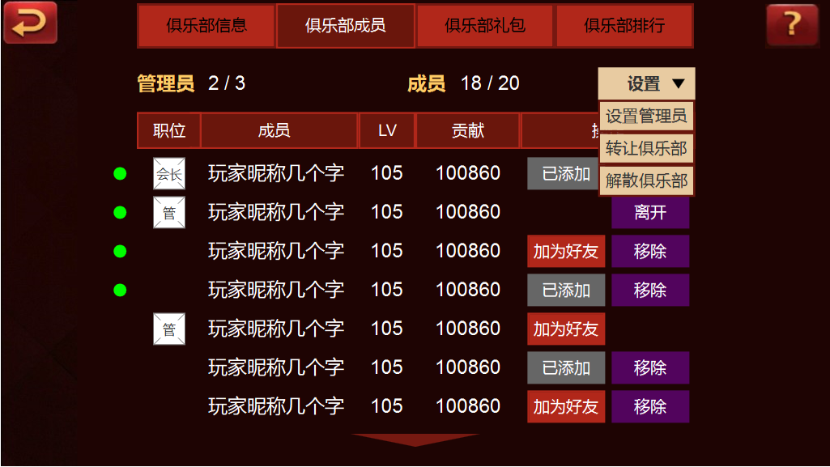
点击[设置]将打开指令菜单
 |  |  |  |  |  | กด[ตั้งค่า]เปิดดูเมนู

指令包括有
[设置管理员]
[转让俱乐部]
[解散俱乐部]
 |  |  |  |  |  | เมนู
 |  |  |  |  |  | [ตั้งค่าแอดมิน]
 |  |  |  |  |  | [โอนคลับ]
เช็คสมาชิกออนไลน์หรือไม่ |  |  |  |  |  | [ยุบคลับ]
查看成员是否处于在线

เช็คตำแหน่งสมาชิกในคลับ
查看成员在俱乐部内的职位
可以添加成员为好友，或者将某个人移出俱乐部
 |  |  |  |  |  | เพิ่มสมาชิกเป็นเพื่อน หรือลบออกจากคลับ

 |  |  |  |  |  |  |  | 购买礼包 | ซื้อห่อของขวัญ
 |  |  |  |  |  |  |  | 礼包数 | จำนวนของขวัญ
 |  |  |  |  |  |  |  | 礼包 | ของขวัญ
 |  |  |  |  | กดซื้อห่อของขวัญให้สมาชิกจะเด้งไปที่ห้าง |  |  | 赠送人 | ผู้ส่ง
จำนวนห่อของขวัญปัจจุบัน |  |  |  |  |  |  |  | 数量 | จำนวน
当前礼包总数
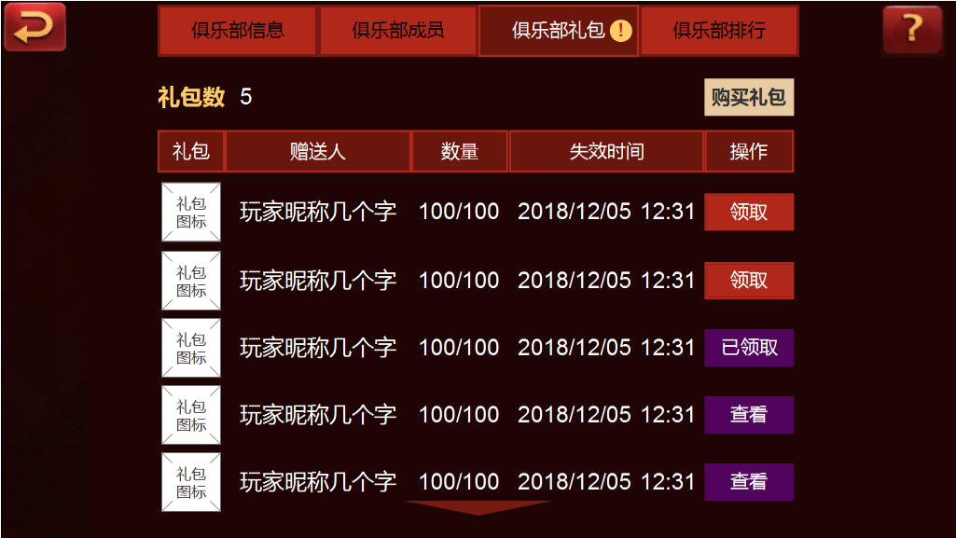
点击跳转商城购买礼包给成员
 |  |  |  |  |  |  |  | 失效时间 | วันหมดอายุ
 |  |  |  |  |  |  |  | 操作 | ดำเนินการ
 |  |  |  |  |  |  |  | 领取 | กดรับ
 |  |  |  |  |  |  |  | 已领取 | กดรับแล้ว
 |  |  |  |  |  |  |  | 查看 | เช็คดู
เช็คดูข้อมูลต่างๆของห่อของขวัญ
可以查看俱乐部礼包的各种信息
 |  |  |  |  | กด[กดรับ]จะได้รับของขวัญ
点击[领取]将可以得到礼包

 |  |  |  |  | กดช้าไป จะได้แค่เช็คดูว่าใครแย่งได้ของขวัญ
手慢的话，只能看看谁把你的礼包抢走了

